상품제안서
곰돌이 바라클라바 귀여운 털모자 겨울 모자 워머 넥워머 목토시 후드워머 겨울넥워머 후드모자 방한용품 | 상품코드: F25202

 |  |  |  |  |  |  | 02-412-0044 | www.easy1.co.kr
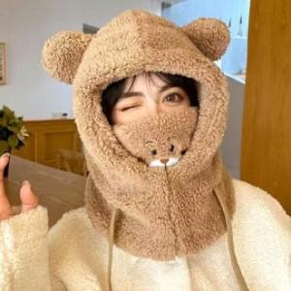

【상세/제작정보】

【인쇄/포장옵션】 | / OPP(비닐)

【공급단가】 | 수량 | 100~ | 500~ | 1,000~ | 3,000~ | 5,000~
*VAT별도 | 단가 | 7,960원 | 7,670원 | 7,370원 | 7,080원 | 6,900원

【상품 URL】 | https://dev.easy1.co.kr:443/src/goods_detail.php?gdno=25202

